Chamados por mês
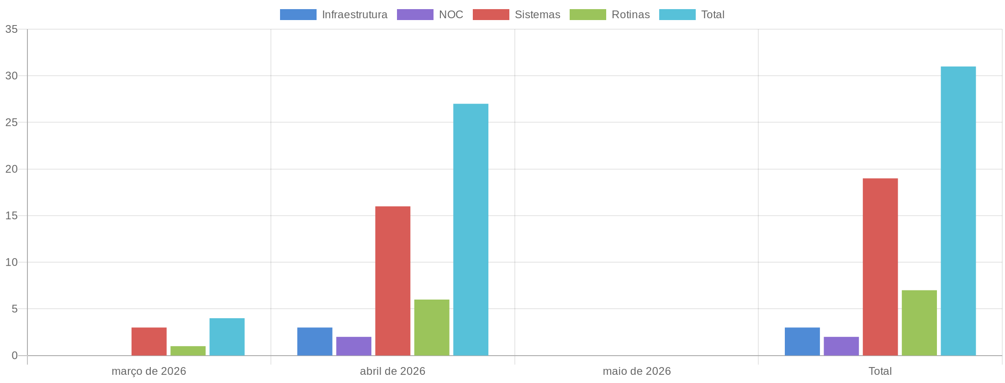
Chamados Por Mês

Total de Chamados
Mês | Infraestrutura | NOC | Sistemas | Rotinas | Total
março de 2026 | 0 | 0 | 3 | 1 | 4
abril de 2026 | 3 | 2 | 16 | 6 | 27
maio de 2026 | 0 | 0 | 0 | 0 | 0
Total | 3 | 2 | 19 | 7 | 31

Apontamento de Horas
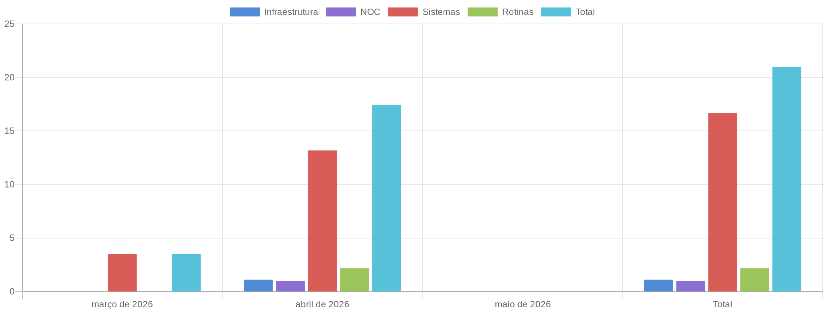
Apontamento de Horas

Total de Horas Apontadas
Mês | Infraestrutura | NOC | Sistemas | Rotinas | Total
março de 2026 | 0.00 | 0.00 | 3.50 | 0.00 | 3.50
abril de 2026 | 1.10 | 1.00 | 13.18 | 2.17 | 17.45
maio de 2026 | 0.00 | 0.00 | 0.00 | 0.00 | 0.00
Total | 1.10 | 1.00 | 16.68 | 2.17 | 20.95

Monitoramento
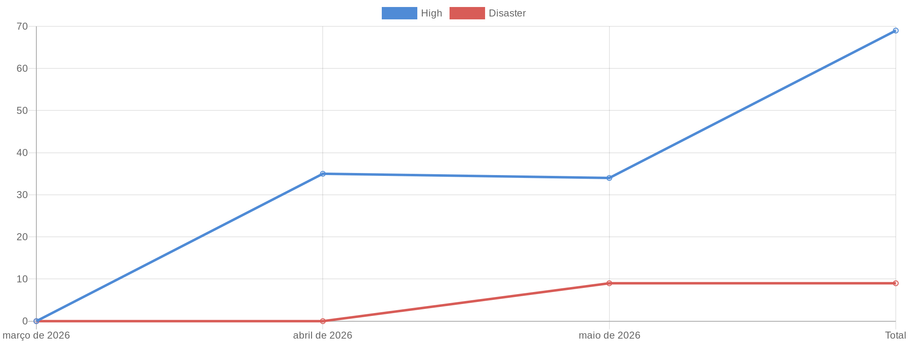
Monitoramento

Total de Alertas por Mês
Mês | High | Disaster | Total
março de 2026 | 0 | 0 | 0
abril de 2026 | 35 | 0 | 35
maio de 2026 | 34 | 9 | 43
Total | 69 | 9 | 78

